兼務数及び常勤について
勤務形態に関する留意一覧

１ 兼務の上限について

足立区では勤務形態において、兼務の上限は下記の通りとしております。

①常 勤 ・・・ 併設・同一敷地内にある事業所、施設合わせて３職種まで。 ※介護保険法上の常勤を指す ②非常勤 ・・・ 制限なし

２ 常勤・非常勤の扱いについて

介護保険において、常勤は会社の雇用形態ではなく下記の通りとなっております。

常 勤 ・・・ 当該施設（事業所）において、常勤の職員が（就業規則等で定める）働くべき時間数 働いている職員。その雇用形態は正社員（正規職員）、パート・アルバイト（非正規職員） を問わない。 ※一部併設事業所において、同時並行的に行われても差し支えないものは除く。 なお、会社の雇用上の正社員（正規職員）であったとしても、上記を満たさない場合は 介護保険上の非常勤となる。

（例１）【常勤扱いとなる併設事業所における具体例】

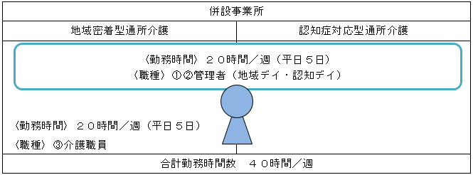

この場合、当該職員は各事業所において、パート・アルバイトであっても常勤職員の扱いとなる。 ※管理者は同時並行的に行われるのが差し支えない。

（例２）【非常勤扱いとなる併設事業所における具体例】

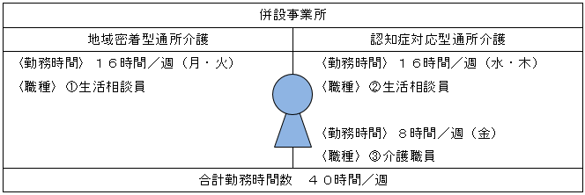

この場合、当該職員は各事業所において正社員（正規職員）であっても、非常勤の扱いとなる。

在職証明書
※本様式は参考様式です。下記内容が網羅されていれば任意の様式で結構です。

在 籍 証 明 書

氏名

生年月日 | 年 月 日

本人住所

施設又は事業所名（※１） | （事業所名）

 | （所 在 地）

施設又は事業所種別（※２）

職種（役職）及び職務内容（※３）

上記の職務に従事した期間（※４） | 年 月 日 ～ 年 月 日

 | （勤務総日数 日）

上記のとおりであることを証明します。

年 月 日

 | 証明者

 | （住所）

 | （名称）

 | （代表者 職・氏名）

印

 | （担当者名）

 | （連絡先電話番号）

（注意）複数の事業所で勤務の場合、※１～４について、事業所ごとに証明すること。

機能訓練指導従事証明書
※本様式は参考様式です。下記内容が網羅されていれば任意の様式で結構です。

機 能 訓 練 指 導 従 事 証 明 書

六か月以上機能訓練指導に従事した者 | 氏名

 | 生年月日 | 年 月 日

 | 施設又は事業所名 | （事業所名）

 |  | （所 在 地）

 | 施設又は事業所種別

 | 従事職種及び資格 | （従事職種）

 |  | （所有資格）
 | 機能訓練指導に従事した期間 | 年 月 日 ～ 年 月 日

 |  | （勤務総日数 日）

上記の事業所で機能訓練指導を行っていた者 | 氏名

 | 生年月日 | 年 月 日

 | 施設又は事業所名 | （事業所名）

 |  | （所 在 地）

 | 施設又は事業所種別

 | 従事職種及び資格 | （所有資格）
 | 機能訓練指導員として勤務した期間 | 年 月 日 ～ 年 月 日

 |  | （勤務総日数 日）

上記のとおりであることを、各資格証を添えて証明します。

年 月 日

 |  | 証明者

 |  | （住所）

 |  | （名称）

印
 |  | （管理者氏名）

 |  | （担当者名）

 |  | （連絡先電話番号）

※上記を証明するため、各資格証の添付をお願いします。

※複数の機能訓練指導員を配置していた場合、人数分証明をお出しください。

